工艺流程
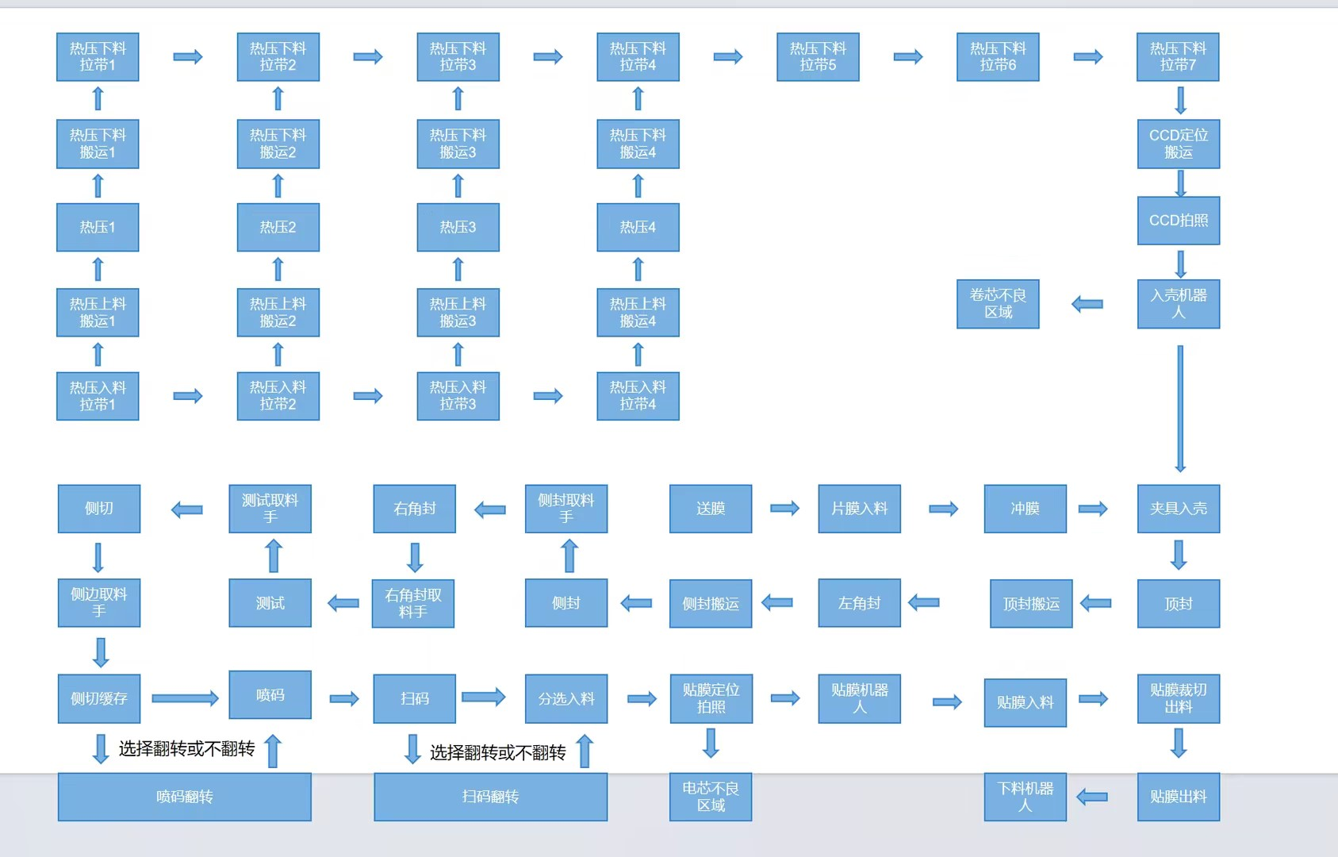
电池在热压上料拉带上流，满4个的时候，一起取，同时放到4个热压工位里，下料相同道理

